Графическое решение
Виды сырья | Запасы сырья | Виды продукции
 |  | П1 | П2 |  | С1 | С2 | С3 | Прибыль ai
С1 | 26 | 3 | 5 | П1 | 3 | 2 | 4 | 20 | x1
С2 | 16 | 2 | 4 | П2 | 5 | 4 | 2 | 15 | x2 |  |  |  |  |  |  |  |  | https://www.desmos.com/calculator/6182x8pjln
С3 | 17 | 4 | 2 | Запасы bi | 26 | 16 | 17 |  |  |  |  |  |  |  |  |  |  | https://www.desmos.com/calculator/8tgrye6s47
Прибыль от реализации ед. продукции |  | Д1 | Д2
 |  | 20 | 15 |  |  |  |  |  | F(X) = |  |  |  | С1 | С2 | С3 | Прибыль ai
 |  |  |  |  |  |  |  |  |  |  |  | П1 | 3 | 2 | 4 | 20 | 3
 |  |  |  |  |  |  |  |  |  |  |  | П2 | 5 | 4 | 2 | 15 | 2.5
 |  |  |  |  |  |  |  |  |  |  |  | Запасы bi | 26 | 16 | 17

 |  |  |  |  |  |  |  |  |  |  |  |  | 21.5 | 16 | 17 | F(X)= | 97.5
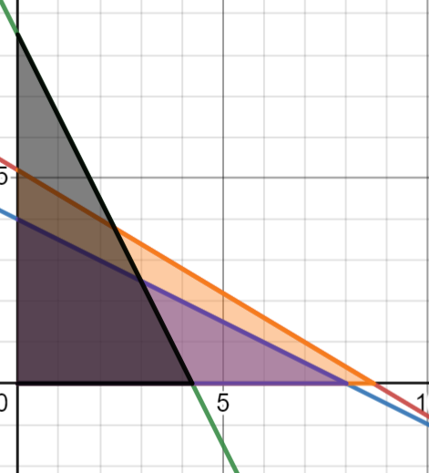
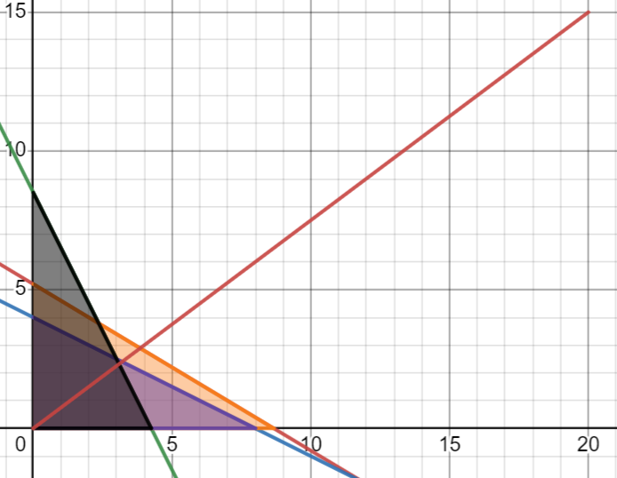

 |  |  |  |  |  |  |  |  |  | Строим вектор
 |  |  | Нахождение области

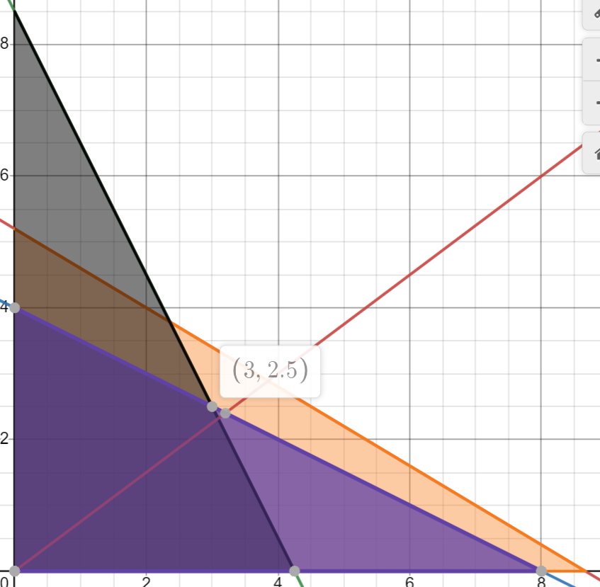

 |  |  |  |  |  |  |  |  |  |  | Подставлям коэффиценты в уравнение

 |  |  |  |  |  |  |  |  |  |  |  |  | F(x) = | 97.5

 |  |  | Находим точку - это точка пересечения двух прямых

